(P) 상태정보 (인버터)
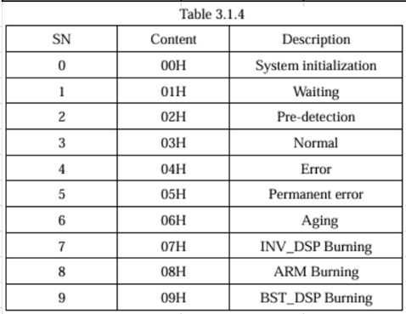
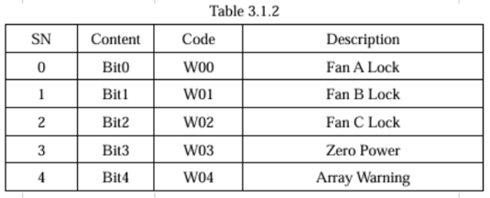
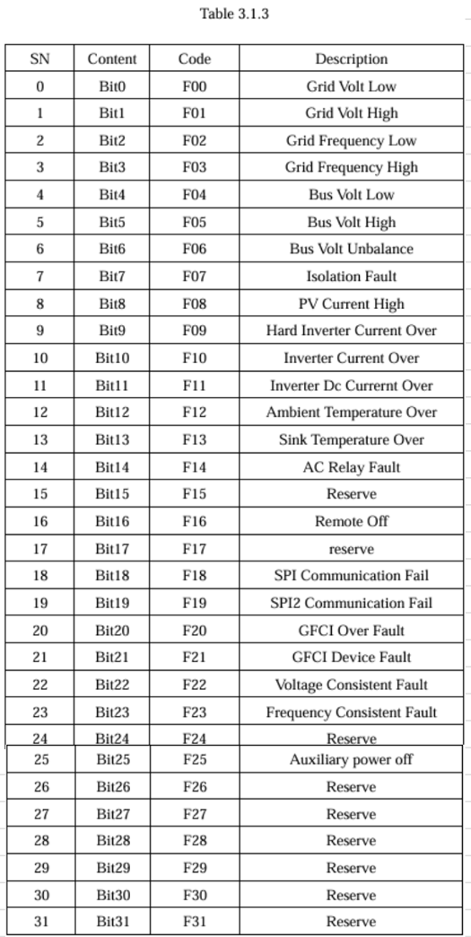
 | 1. Solarize Verterking
BODY Data | Definition | Address | # of Register | Type | Comment | R/W
Status 1 | Inverter Mode | 0x101D | 1 | U16 | Inverter Mode Table | RO
Status 2 | Error Code 1 | 0x101E | 1 | U16 | Error Code 1 Table | RO
Status 3 | Error Code 2 | 0x101F | 1 | U16 | Error Code 2 Table | RO
Status 4 | Error Code 3 | 0x1020 | 1 | U16 | Error Code 3 Table | RO

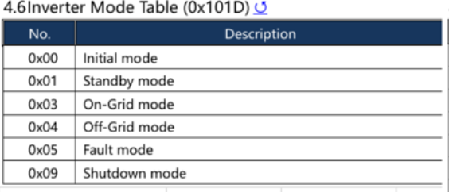
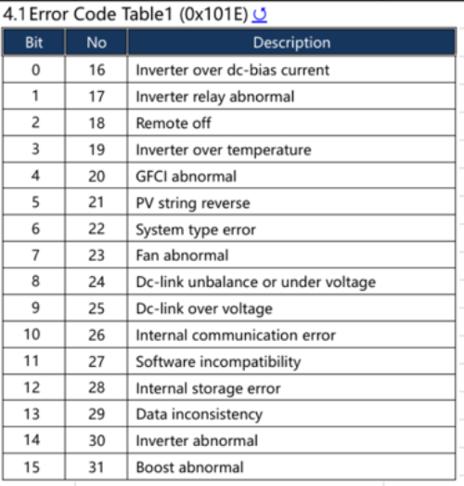
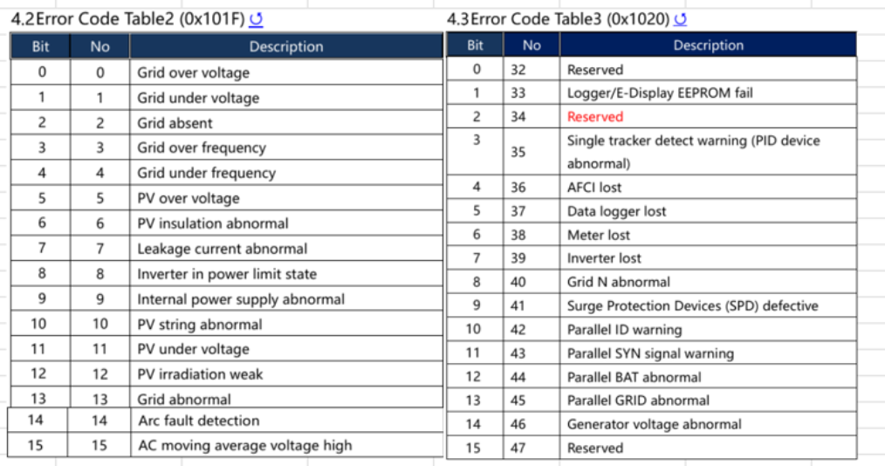

 | 2. Huawei
BODY Data | Definition | Address | # of Register | Type | Comment | R/W
Status 1 | Device status | 32089 | 1 | U16 |  | RO
Status 2 | Alarm 1 | 32008 | 1 | U16 | Bit field 16 | RO
Status 3 | Alarm 2 | 32009 | 1 | U16 | Bit field 16 | RO
Status 4 | Alarm 3 | 32010 | 1 | U16 | Bit field 16 | RO

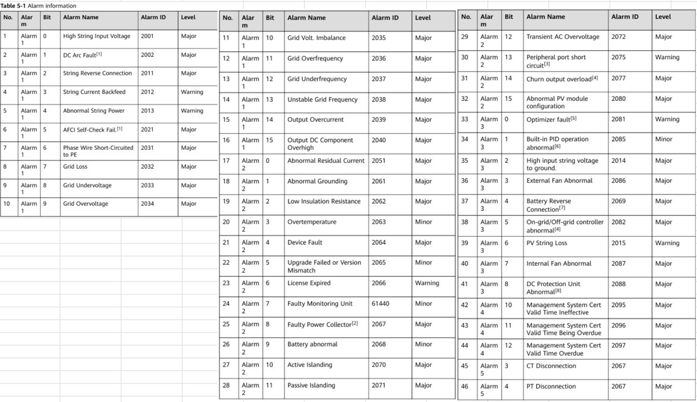
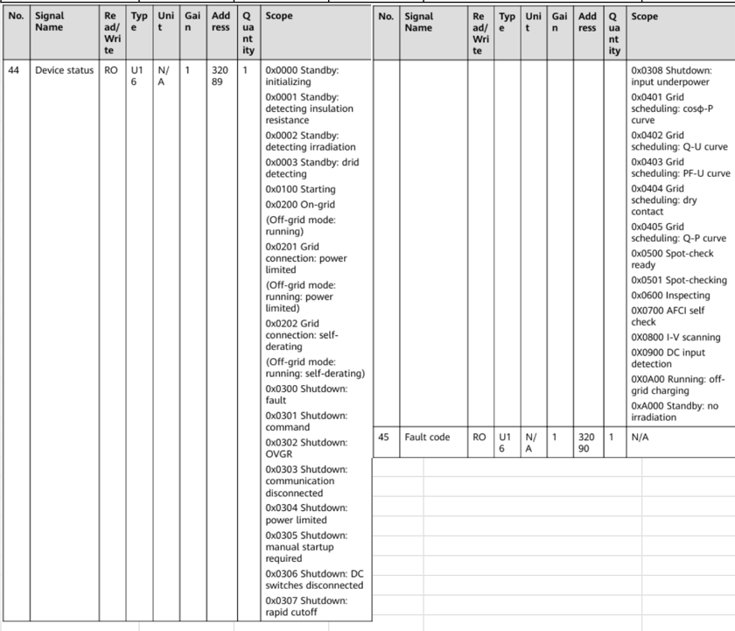

 | 3. Kstar
BODY Data | Definition | Address | # of Register | Type | Comment | R/W
Status 1 | Table 3.1.4 Table 3.1.5 | 3030 | 1 | U8 U8 | Operating mode of the inverter Inverter model (프로토콜 문서 별도 참고) | RO
Status 2 | Table 3.1.2 | 3027 | 1 | U16 | DSP alarm code | RO
Status 3 | Table 3.1.3 | 3028 | 2 | U32 | DSP error code | RO
Status 4 | Table 3.1.3 | 3029 |  |  |  | RO

